Sheet1
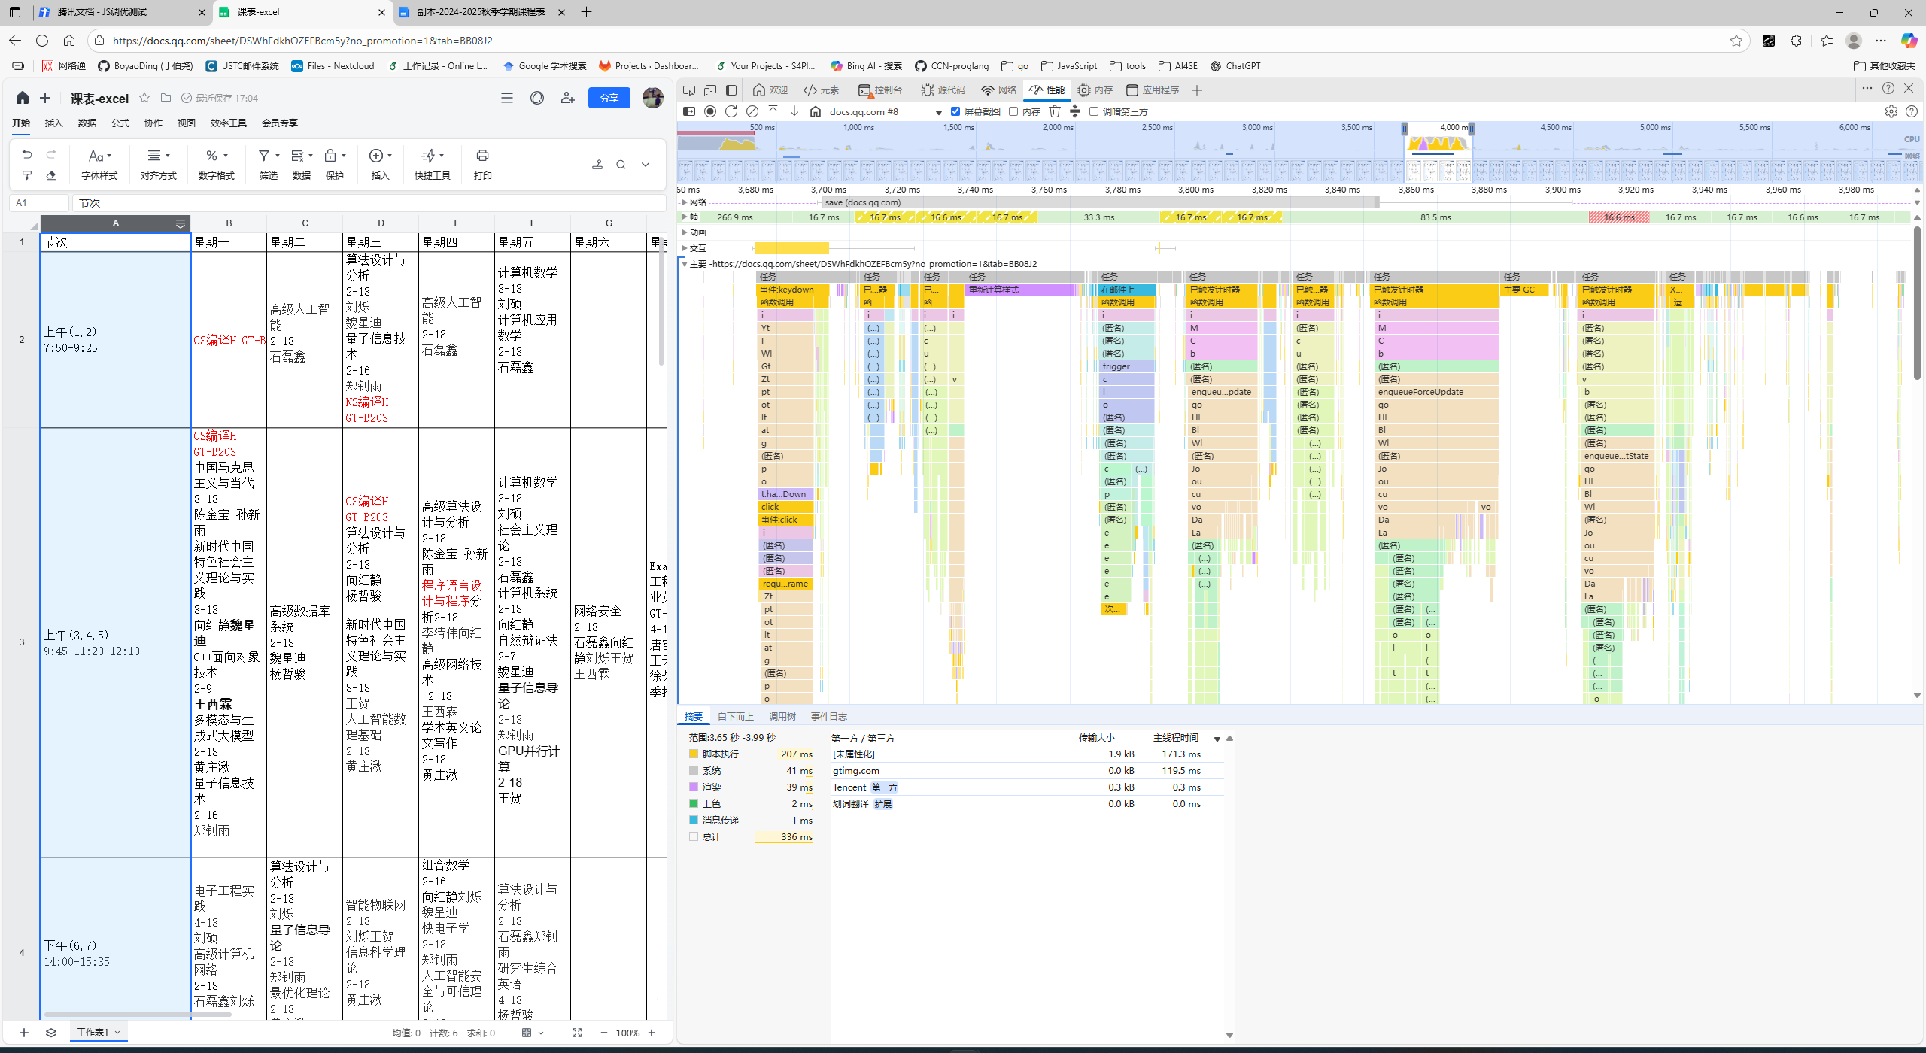
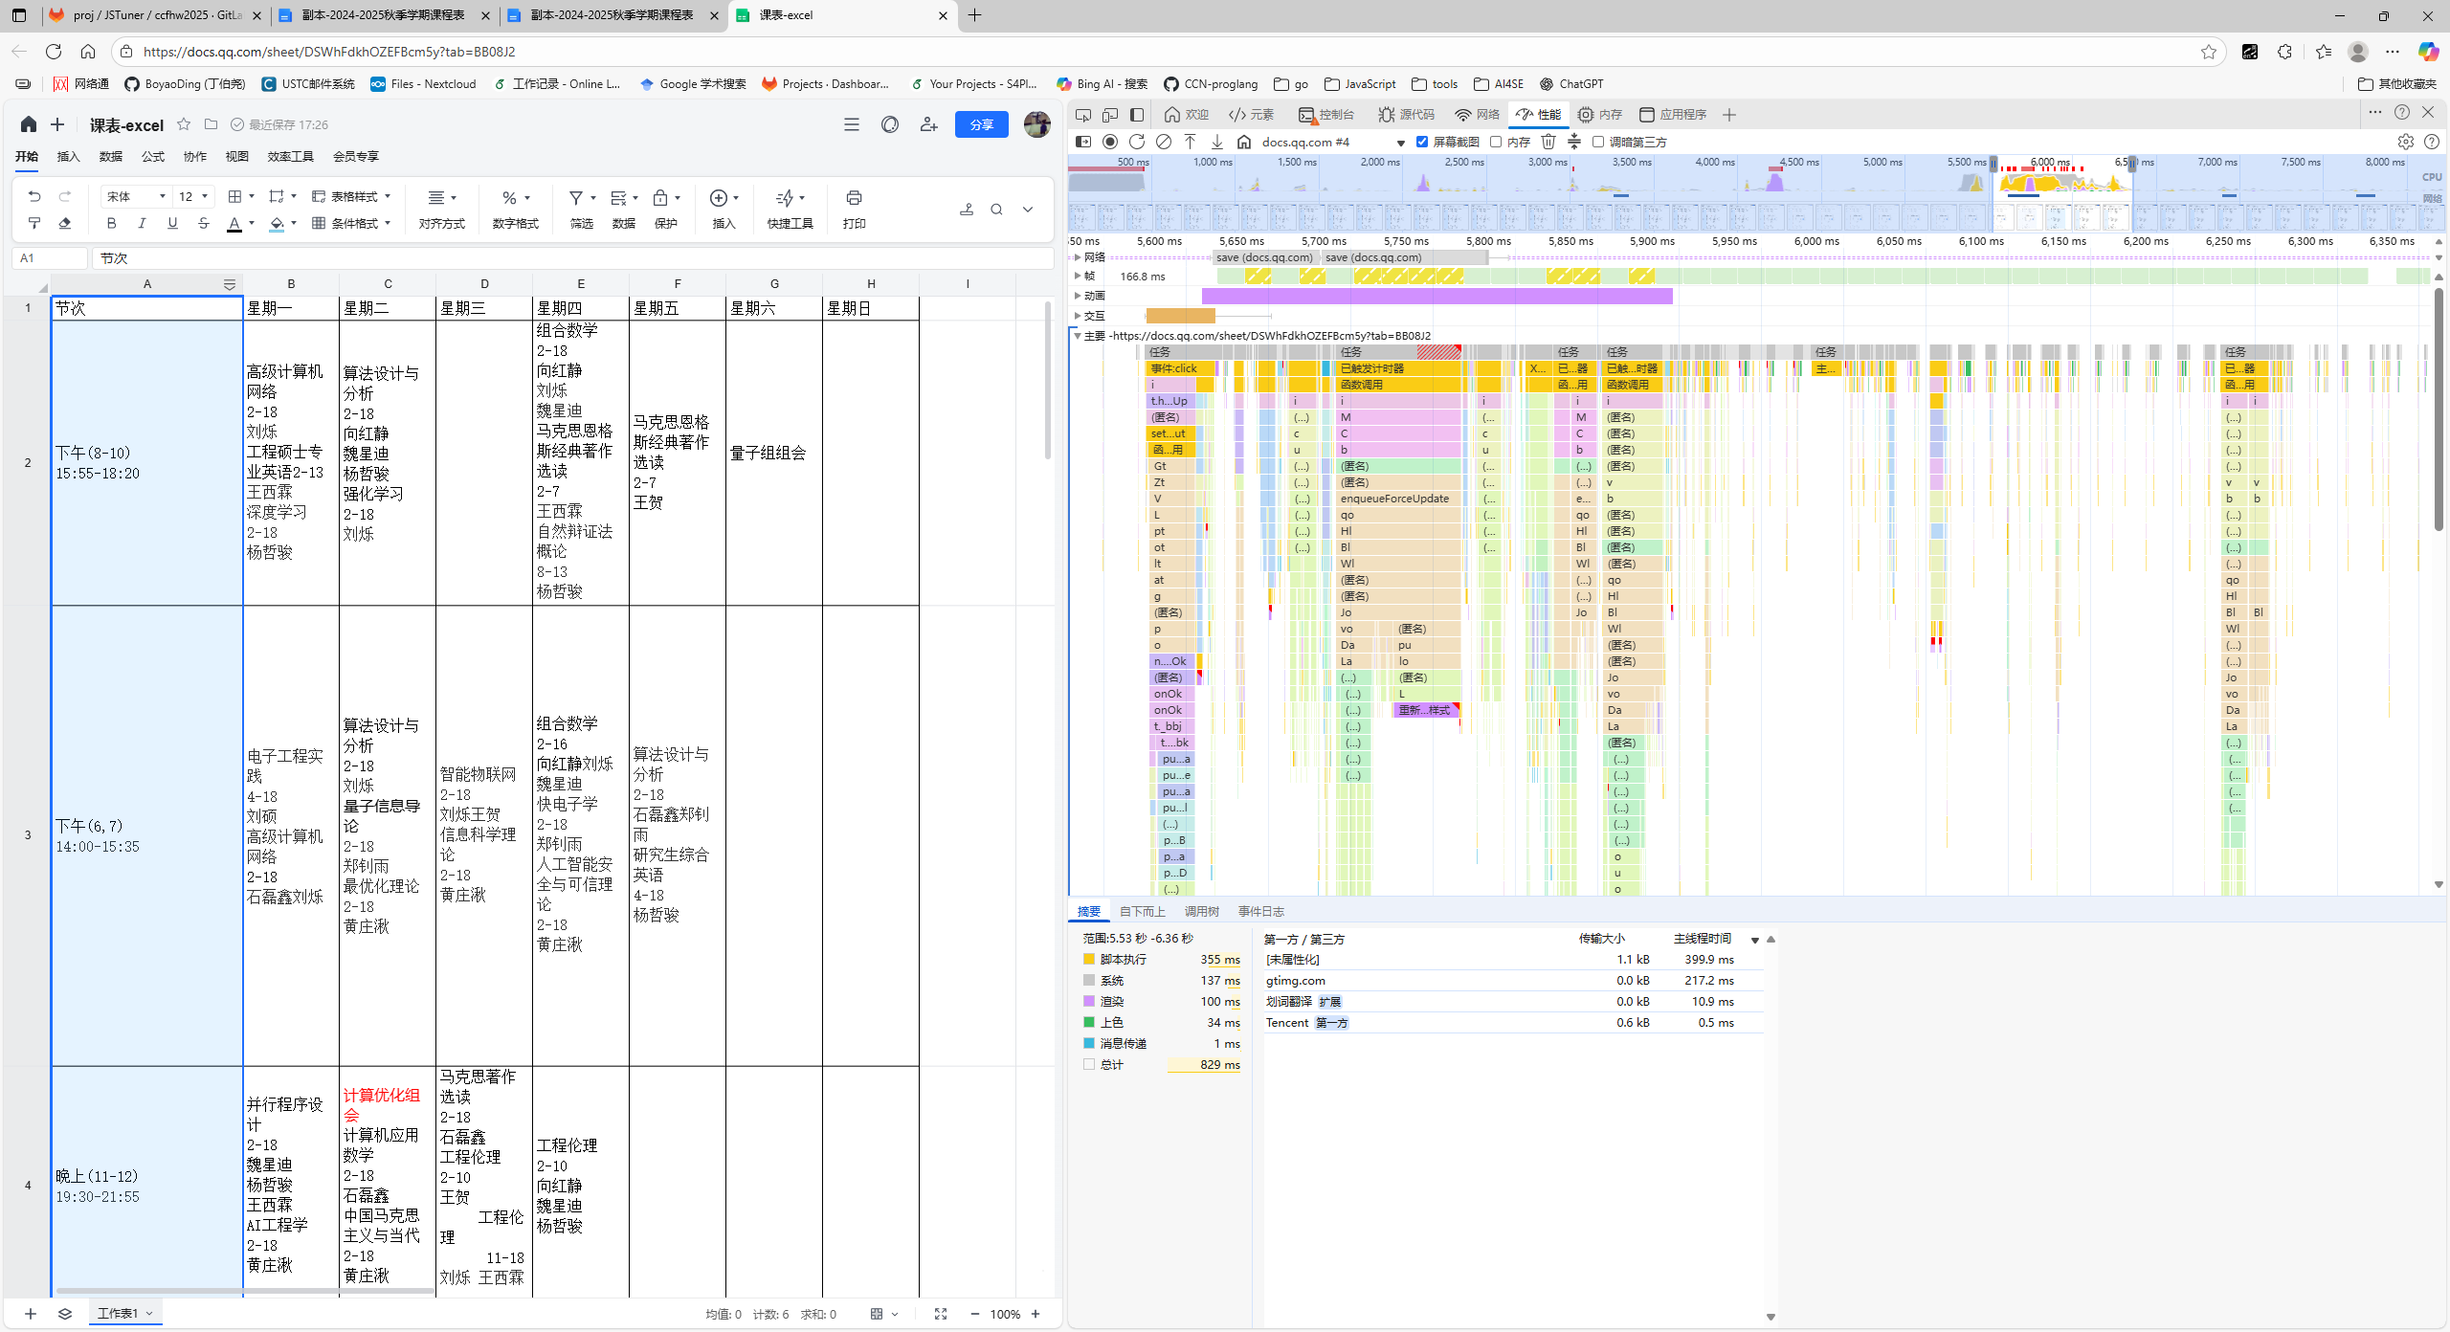
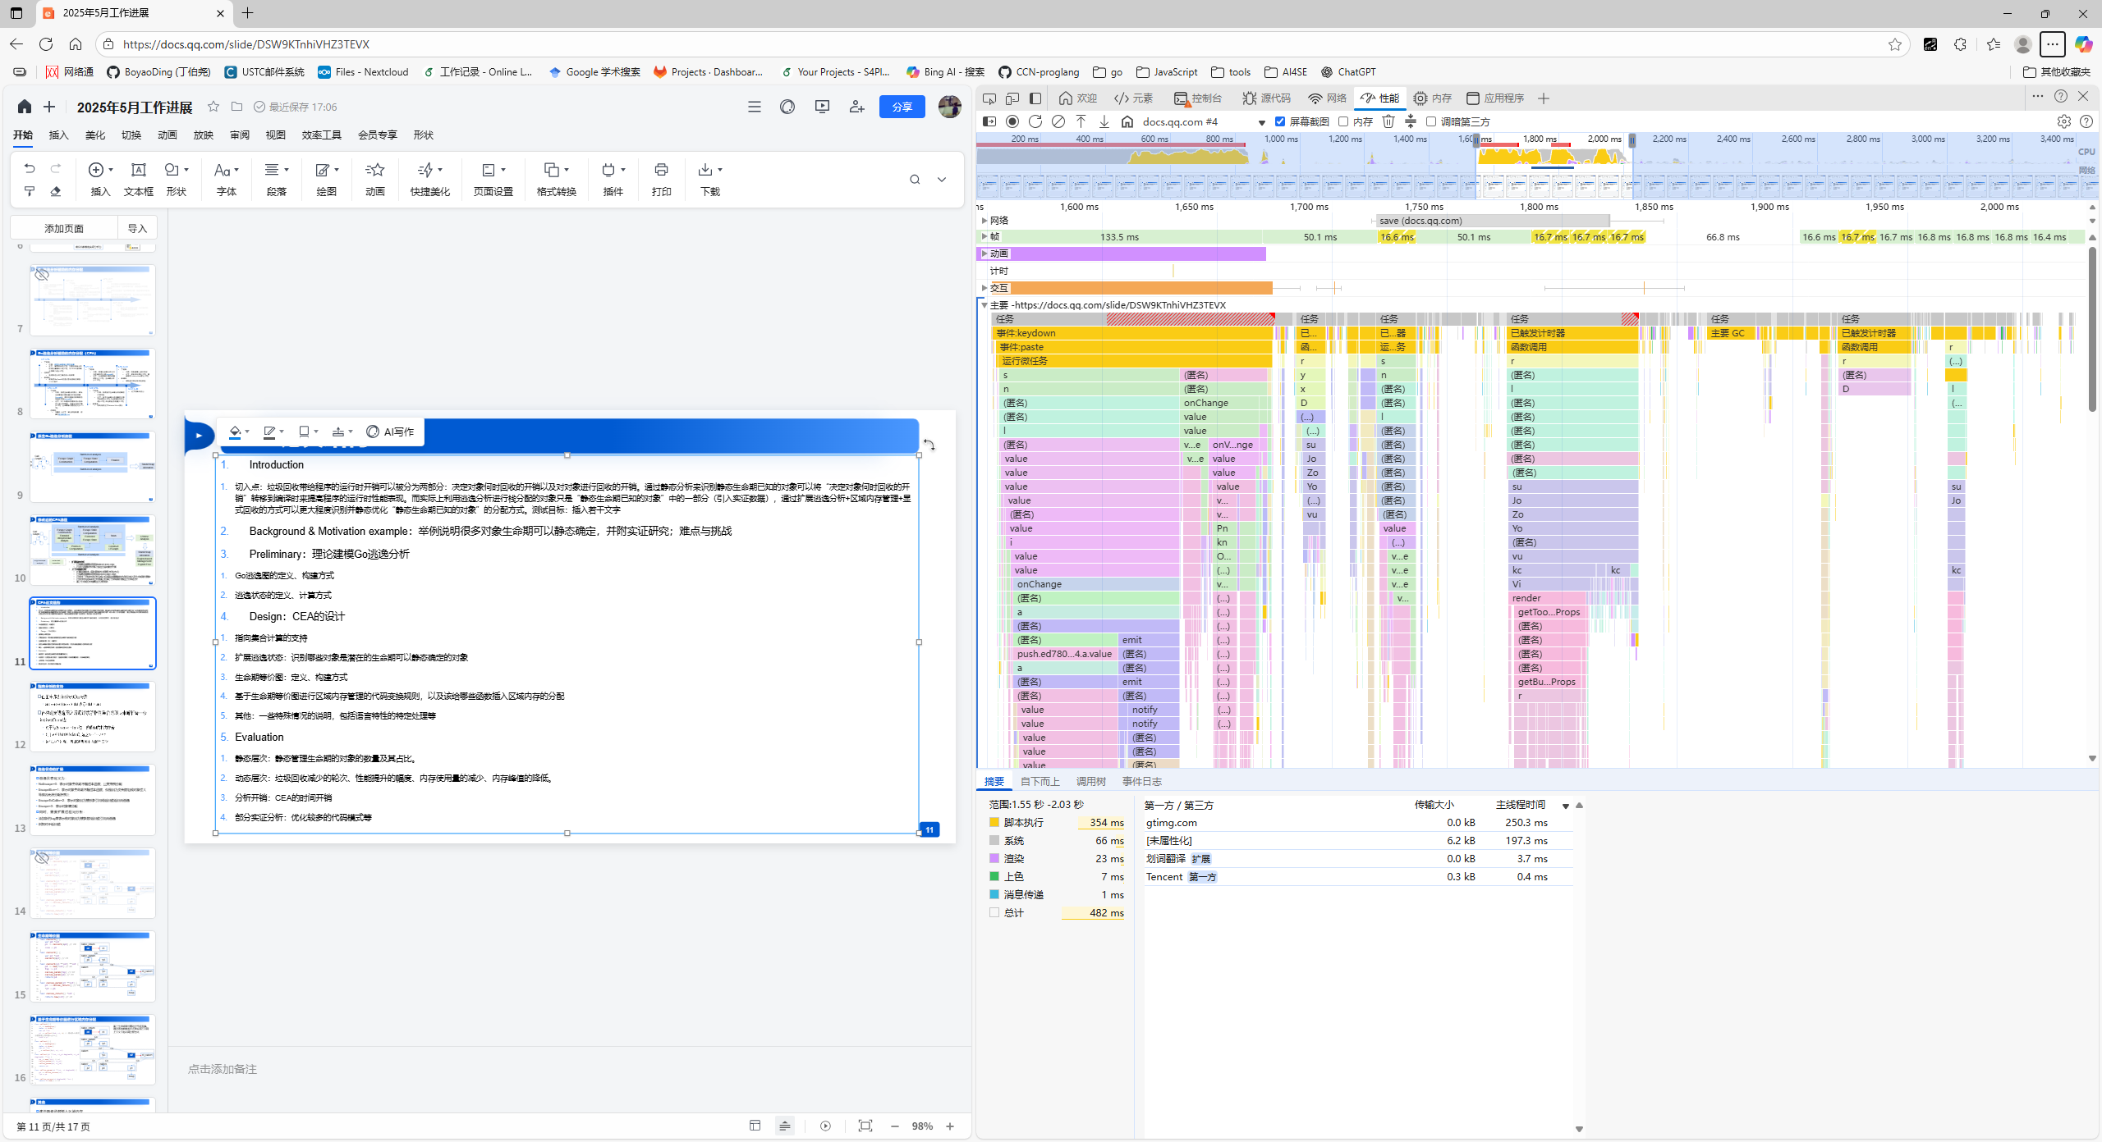
测试平台
windows11, x86_64, 基于 138.0.3351.109 版本的edge浏览器

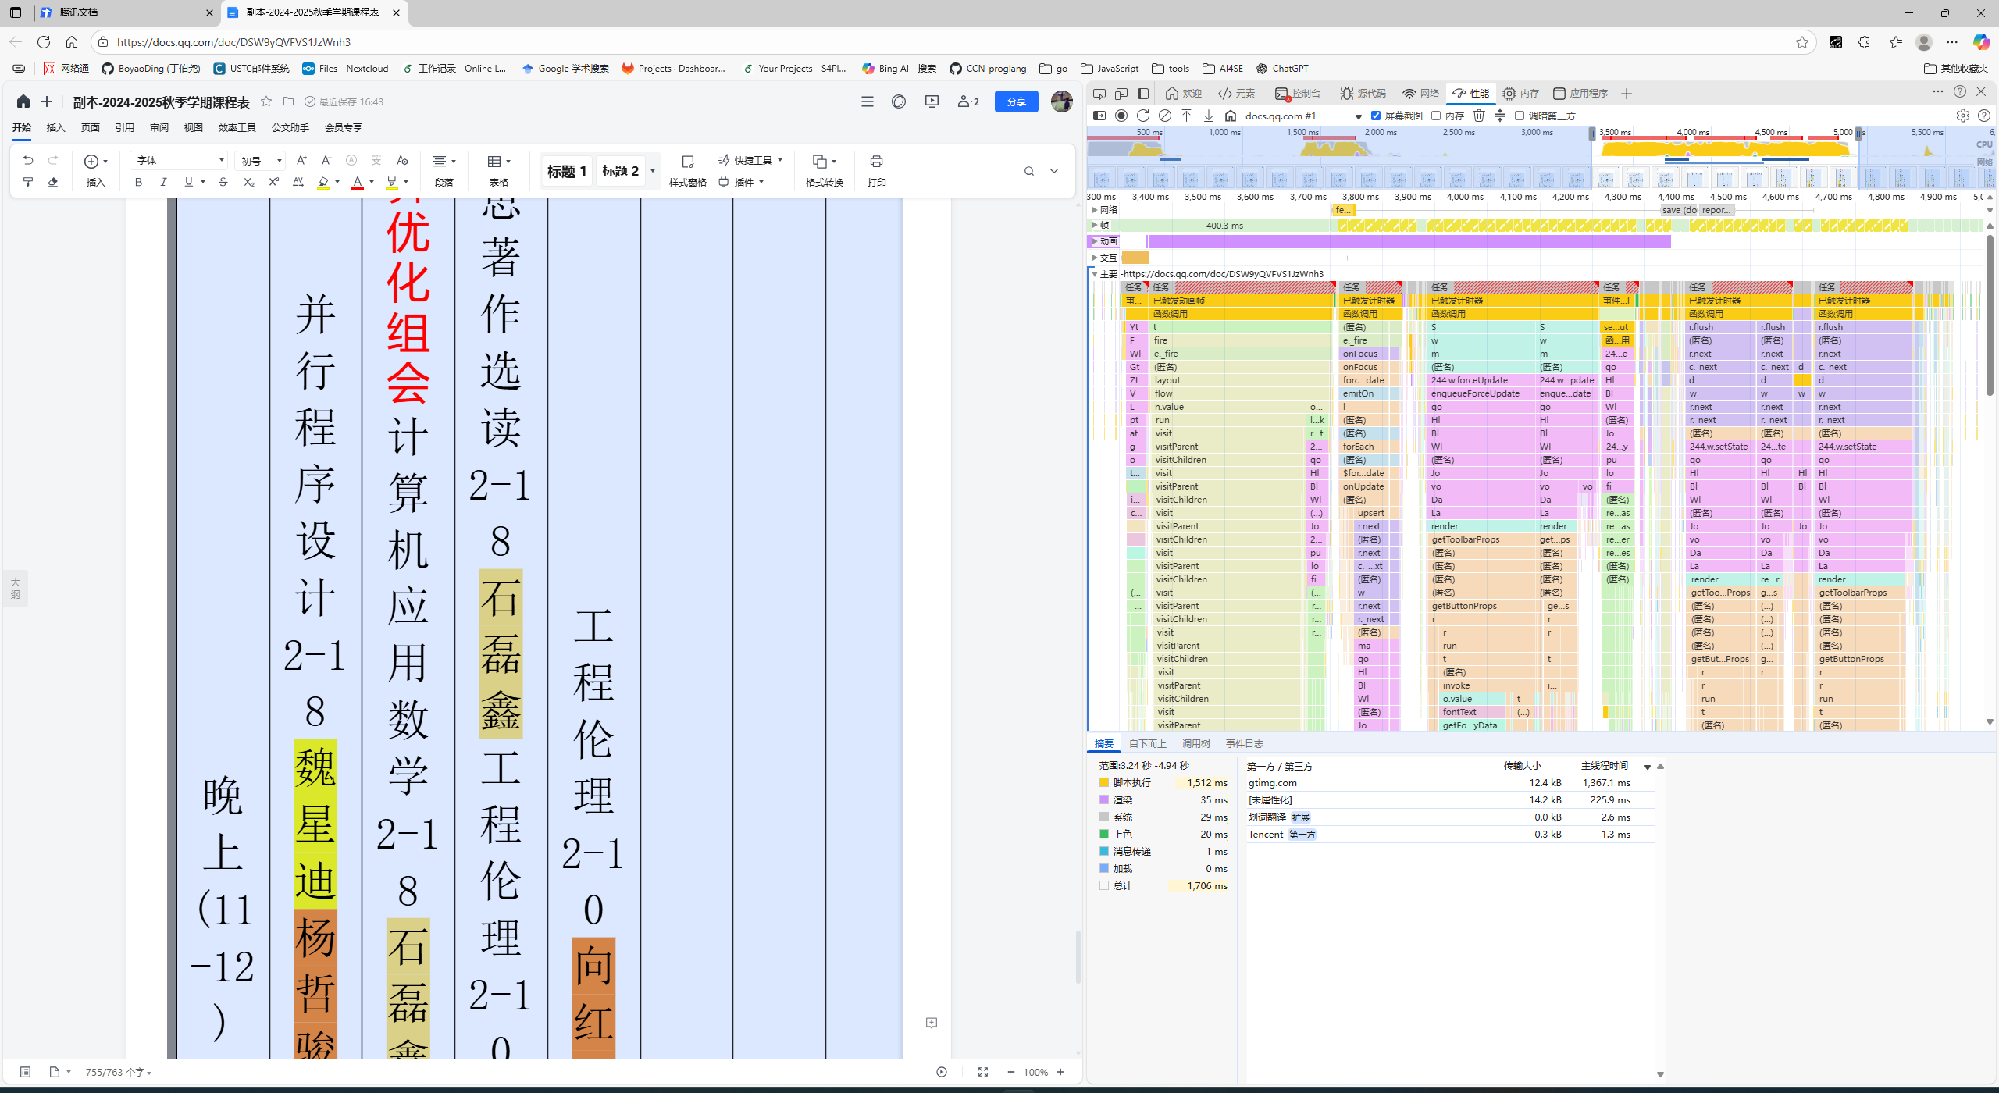
测试场景 | 测试操作 | 性能结果
 |  | 测试编号 | 总计 | 脚本执行 | 渲染 | 系统 | 上色 | 消息传递 | 加载 | JS脚本执行占比
【腾讯文档】副本-2024-2025秋季学期课程表 https://docs.qq.com/doc/DSW9yQVFVS1JzWnh3 | 全选所有表格内字体，修改字号为初号 | 1 | 1706 | 1512 | 35 | 29 | 20 | 1 | 0 | 88.63%
 |  | 2 | 1689 | 1435 | 59 | 30 | 20 | 0 | 0 | 84.96%
 |  | 3 | 1616 | 1466 | 64 | 38 | 13 | 0 | 0 | 90.72%
 |  | 4 | 1827 | 1625 | 58 | 36 | 10 | 1 | 0 | 88.94%
 |  | 5 | 1578 | 1395 | 34 | 31 | 18 | 0 | 0 | 88.40%
 |  | 平均 | 1683.2 | 1486.6 | 50 | 32.8 | 16.2 | 0.4 | 0 | 88.32%
https://docs.qq.com/sheet/DSWhFdkhOZEFBcm5y?tab=BB08J2 | 选中表格第一列，设置列宽为200像素 | 1 | 384 | 211 | 55 | 36 | 4 | 1 | 0 | 54.95%
 |  | 2 | 367 | 244 | 38 | 38 | 3 | 1 | 0 | 66.49%
 |  | 3 | 310 | 158 | 40 | 35 | 3 | 2 | 0 | 50.97%
 |  | 4 | 298 | 139 | 32 | 20 | 1 | 1 | 0 | 46.64%
 |  | 5 | 336 | 207 | 41 | 39 | 2 | 1 | 0 | 61.61%
 |  | 平均 | 339 | 191.8 | 41.2 | 33.6 | 2.6 | 1.2 | 0 | 56.58%
https://docs.qq.com/sheet/DSWhFdkhOZEFBcm5y?tab=BB08J2 | 选中表格第一列，设置降序排序，选择扩展当前区域 | 1 | 829 | 355 | 137 | 100 | 34 | 1 | 0 | 42.82%
 |  | 2 | 456 | 278 | 68 | 61 | 5 | 1 | 0 | 60.96%
 |  | 3 | 428 | 267 | 53 | 47 | 4 | 2 | 0 | 62.38%
 |  | 4 | 641 | 286 | 87 | 72 | 22 | 1 | 0 | 44.62%
 |  | 5 | 474 | 255 | 63 | 56 | 12 | 1 | 0 | 53.80%
 |  | 平均 | 565.6 | 288.2 | 81.6 | 67.2 | 15.4 | 1.2 | 0 | 50.95%
https://docs.qq.com/slide/DSW9KTnhiVHZ3TEVX | 在PPT目标页面写入文字"测试目标：插入若干文字" | 1 | 482 | 354 | 66 | 23 | 7 | 1 | 0 | 73.44%
 |  | 2 | 299 | 196 | 18 | 13 | 2 | 0 | 1 | 65.55%
 |  | 3 | 472 | 251 | 43 | 30 | 0 | 0 | 0 | 53.18%
 |  | 4 | 415 | 284 | 26 | 19 | 3 | 1 | 1 | 68.43%
 |  | 5 | 332 | 192 | 35 | 22 | 3 | 1 | 0 | 57.83%
 |  | 平均 | 400 | 255.4 | 37.6 | 21.4 | 3 | 0.6 | 0.4 | 63.85%

